Sheet1
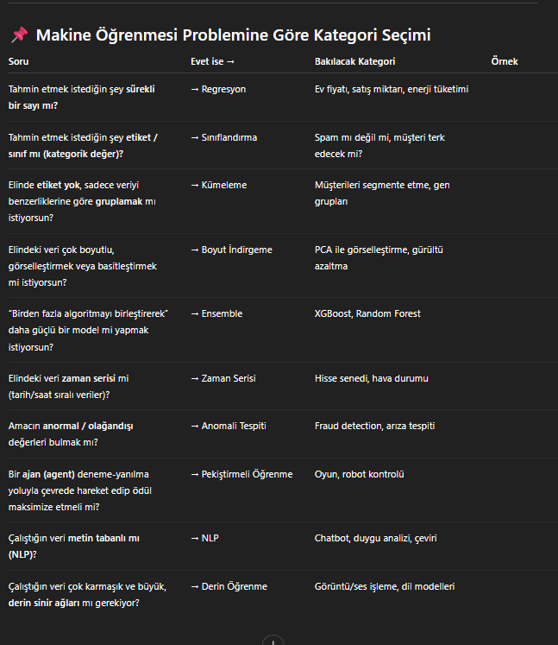
Kategori | Algoritma / Yöntem | Ne İşe Yarar? | Örnek Kullanım Alanı
Regresyon | Linear Regression | Doğrusal ilişki kurarak değer tahmini yapar | Ev fiyatı, maaş tahmini
Regresyon | Polynomial Regression | Eğrisel ilişkileri modellemek için polinom terimleri ekler | Fiziksel olay modelleme
Regresyon | Ridge Regression | Aşırı öğrenmeyi azaltmak için L2 cezası ekler | Finansal tahmin
Regresyon | Lasso Regression | Gereksiz özellikleri ortadan kaldırır (özellik seçimi) | Genetik veri analizi
Regresyon | ElasticNet | Ridge + Lasso’nun birleşimi | Karmaşık regresyon
Regresyon | Support Vector Regression (SVR) | SVM’in regresyon versiyonu | Enerji tüketimi tahmini
Regresyon | Decision Tree Regression | Karar ağacı ile sayısal tahmin yapar | Kredi risk puanı
Regresyon | Random Forest Regression | Birden çok ağacı birleştirerek tahmin yapar | Satış tahmini
Regresyon | Gradient Boosting Regression (XGBoost, LightGBM, CatBoost) | Daha güçlü topluluk tahminleri yapar | Kaggle yarışmaları
Regresyon | Bayesian Regression | Olasılıklı tahmin yapar | Medikal ölçümler
Regresyon | kNN Regression | En yakın komşulara bakarak tahmin yapar | Coğrafi veri analizi

Sınıflandırma | Logistic Regression | İkili / çok sınıflı sınıflandırma yapar | Spam tespiti
Sınıflandırma | Support Vector Machine (SVM) | En iyi ayıran sınırı bulur | Kanser hücresi tespiti
Sınıflandırma | Decision Tree Classifier | Karar kuralları ile sınıflandırır | Kredi onayı
Sınıflandırma | Random Forest Classifier | Birçok karar ağacını birleştirir | Müşteri terk etme
Sınıflandırma | Naive Bayes | Olasılıksal sınıflandırma | Metin sınıflandırma
Sınıflandırma | k-Nearest Neighbors (kNN) | Komşulara göre sınıf belirler | Görüntü tanıma
Sınıflandırma | Gradient Boosting Classifier (XGBoost, LightGBM, CatBoost) | Boosting yöntemiyle güçlü sınıflandırma | Fraud detection
Sınıflandırma | Neural Networks (MLP, CNN, RNN) | Derin öğrenme tabanlı sınıflandırma | Görüntü, ses tanıma
Sınıflandırma | Linear Discriminant Analysis (LDA) | Boyut indirgeme + sınıflandırma | Yüz tanıma
Sınıflandırma | Quadratic Discriminant Analysis (QDA) | LDA’nın esnek versiyonu | Küçük veri setlerinde sınıflandırma

Kümeleme | K-Means | Belirtilen sayıda küme oluşturur | Müşteri segmentasyonu
Kümeleme | Hierarchical Clustering | Ağaç yapısı ile kümeler oluşturur | Genetik veri analizi
Kümeleme | DBSCAN | Yoğunluğa göre kümeler bulur | Gürültülü veri analizi
Kümeleme | Mean Shift | Yoğunluk zirvelerine göre kümeler belirler | Görüntü işleme
Kümeleme | Gaussian Mixture Models (GMM) | Olasılıklı kümeler bulur | Ses sinyali ayrımı

Boyut İndirgeme | PCA (Principal Component Analysis) | En fazla varyansı koruyarak boyut indirir | Görüntü sıkıştırma
Boyut İndirgeme | Kernel PCA | Doğrusal olmayan boyut indirgeme | Karmaşık veri görselleştirme
Boyut İndirgeme | LDA (Linear Discriminant Analysis) | Boyut indirgeme + sınıflandırma | Yüz tanıma
Boyut İndirgeme | t-SNE | Yüksek boyutlu veriyi 2D/3D görselleştirir | Veri keşfi
Boyut İndirgeme | UMAP | t-SNE’ye alternatif, daha hızlıdır | Genomik veri analizi
Boyut İndirgeme | Autoencoders | Sinir ağları ile sıkıştırma | Görüntü/gürültü azaltma

Ensemble | Bagging | Alt veri kümeleri ile birden çok model oluşturur | Random Forest
Ensemble | Boosting (AdaBoost, Gradient Boosting, XGBoost, LightGBM, CatBoost) | Hataları düzeltecek şekilde ardışık modeller kurar | Kaggle yarışmaları
Ensemble | Stacking | Birden çok modeli üst üste birleştirir | Karma modelleme

Zaman Serisi | ARIMA | Zaman serisi tahmini | Hava durumu
Zaman Serisi | SARIMA | Mevsimsel zaman serisi tahmini | Satış verisi
Zaman Serisi | Exponential Smoothing (Holt-Winters) | Ağırlıklı zaman serisi tahmini | Ekonomi, finans
Zaman Serisi | Prophet | Otomatik zaman serisi tahmini | Pazarlama analizi
Zaman Serisi | LSTM | Derin öğrenme ile uzun bağımlılıklar öğrenir | Hisse senedi fiyatı
Zaman Serisi | GRU | LSTM’in daha hızlı versiyonu | Doğal dil işleme

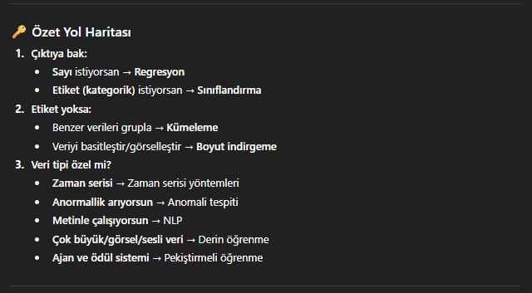
Anomali Tespiti | Isolation Forest | Aykırı değerleri izole eder | Fraud detection
Anomali Tespiti | One-Class SVM | Tek sınıf ile anomali tespiti | Makine arızası
Anomali Tespiti | LOF (Local Outlier Factor) | Komşuluk bazlı anomali tespiti | Sinyal analizi

Pekiştirmeli Öğrenme | Q-Learning | Deneme-yanılma ile ödül maksimize eder | Oyun yapay zekası
Pekiştirmeli Öğrenme | SARSA | Q-learning’in farklı güncelleme kuralı | Robot kontrolü
Pekiştirmeli Öğrenme | Deep Q-Network (DQN) | Sinir ağları ile Q-learning | Atari oyunları
Pekiştirmeli Öğrenme | Policy Gradient Methods | Doğrudan politika öğrenir | Otonom araçlar
Pekiştirmeli Öğrenme | Proximal Policy Optimization (PPO) | Kararlı pekiştirmeli öğrenme | Robotik, oyunlar

NLP | Bag of Words / TF-IDF | Metin özellik çıkarımı | Metin sınıflandırma
NLP | Word2Vec / GloVe / FastText | Kelimeleri vektörlere çevirir | Anlam analizi
NLP | Transformers (BERT, GPT, T5, RoBERTa) | Derin dil modelleri | Chatbot, çeviri

Derin Öğrenme | Feedforward Neural Networks (MLP) | Genel amaçlı tahmin | Tabular veri
Derin Öğrenme | Convolutional Neural Networks (CNN) | Görüntü işleme | Görüntü sınıflandırma
Derin Öğrenme | Recurrent Neural Networks (RNN) | Sıralı veri işleme | Zaman serisi
Derin Öğrenme | GANs | Yeni veri üretir | Görüntü oluşturma
Derin Öğrenme | Transformers | NLP ve vizyon görevlerinde çok güçlüdür | ChatGPT, BERT

